Hessische Gemeindestatistik
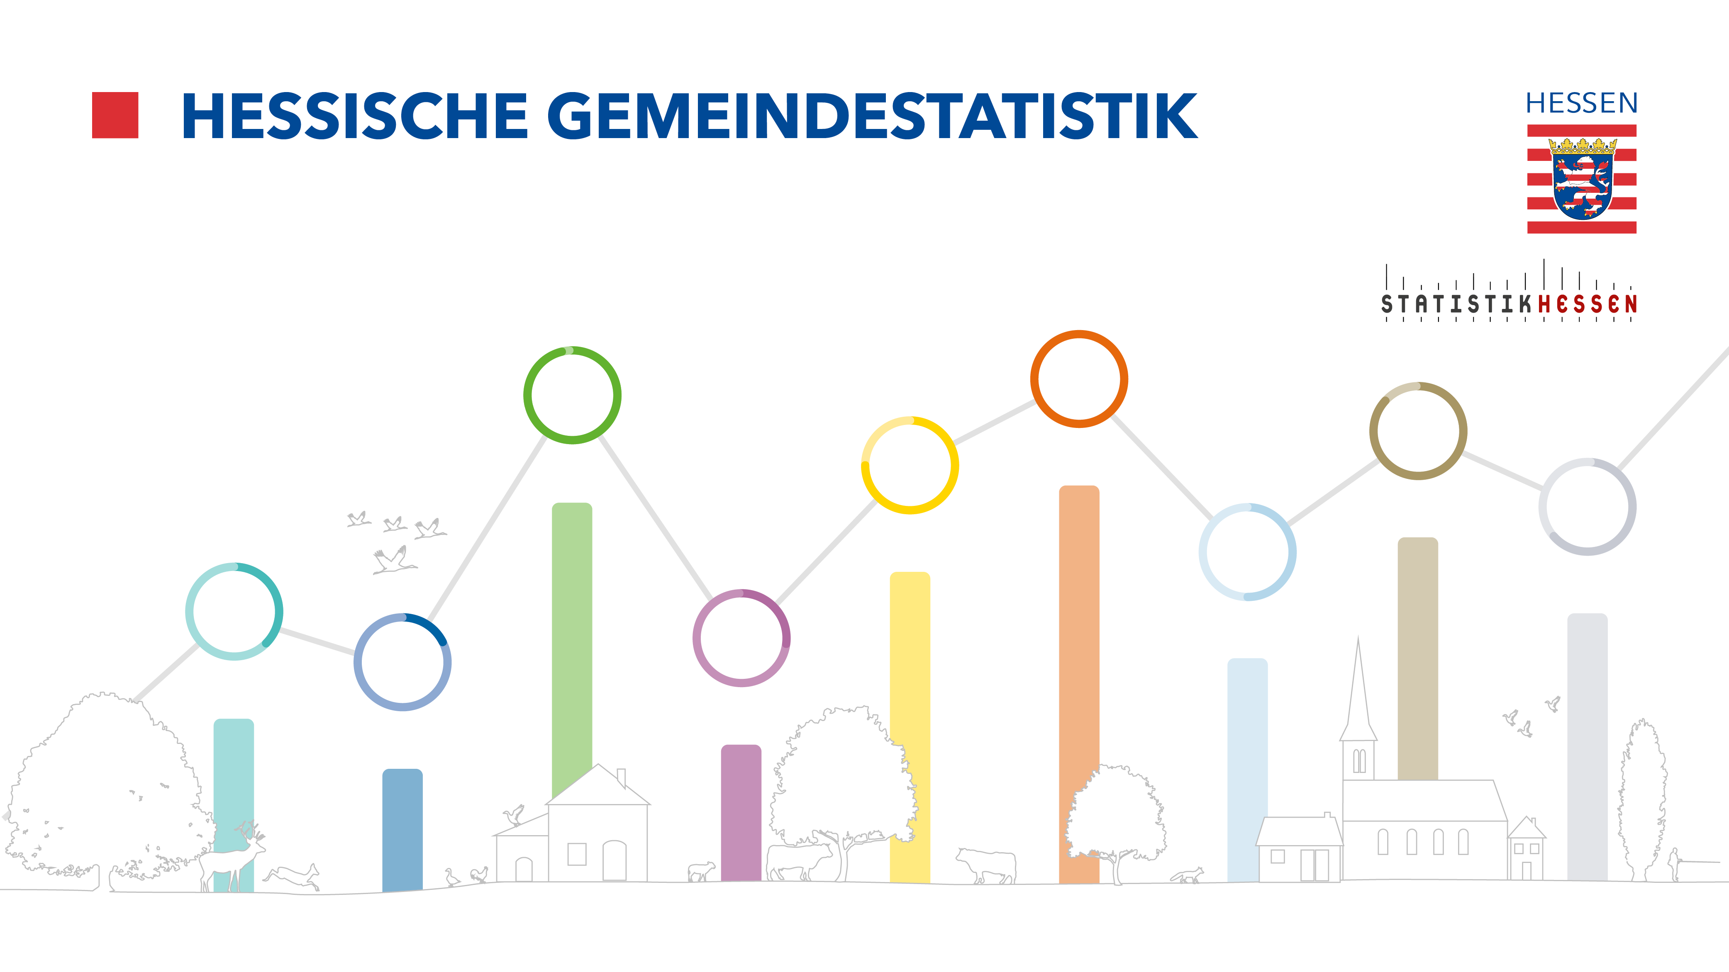
Ausgabe 2022 | 2., korrigierte Auflage, Februar 2023

